Näidis
Mis | Artikkel | Jaanuar
T | Palk | 1940 | 900 | 1040
T | Toetused | 110 | 110
T | Muud | 0
 | TULUD KOKKU | 2050

K | Söök | 239.9 | 14.5 | 27.95 | 2.5 | 4.79 | 34.78 | 13.77 | 22.3 | 21.09 | 6.7 | 2.67 | 21.79 | 12.4 | 2.43 | 32.79 | 1.23 | 5.89 | 12.32
K | Majapidamine | 11.28 | 1.29 | 9.99
K | Väljas söömine | 43.5 | 15.6 | 2.5 | 2.5 | 22.9
K | Lõuna A | 67.1 | 3.5 | 3 | 4.5 | 3 | 3 | 2.7 | 3 | 3 | 3 | 4.5 | 2.7 | 2.1 | 3 | 3 | 4.5 | 3 | 3 | 2.1 | 3 | 3 | 4.5
K | Lõuna B | 53.1 | 2.1 | 2.1 | 4.5 | 3 | 3 | 2.7 | 2.1 | 2.1 | 3 | 3 | 3 | 2.1 | 2.1 | 3 | 3 | 3 | 2.1 | 2.1 | 2.1 | 3
K | Meelelahutus | 53 | 36 | 17
K | Hobid | 45 | 30 | 5 | 5 | 5
K | Kommunaalid | 145.2 | 127.3 | 12.3 | 5.6
K | Laen / Üür | 438.9 | 438.9
K | Transport | 90.9 | 30 | 30 | 30 | 0.9
K | Kuutasud | 30.6 | 27 | 1.8 | 1.8
K | Ravimid | 12.89 | 12.89
K | Kingitused | 39.9 | 15 | 10 | 14.9
K | Riided | 32.79 | 12.9 | 13.9 | 5.99
K |  | 0
 | KULUD KOKKU | 1304.06

 | SÄÄST KOKKU | 745.94

kulude jagunemine
kulud ja sääst
KULUD KOKKU | 1304.06
SÄÄST KOKKU | 745.94

Jan
Mis | Artikkel | Jaanuar
T | Palk | 0
T | Toetused | 0
T | Muud | 0
 | TULUD KOKKU | 0

K | Söök | 0
K | Majapidamine | 0
K | Väljas söömine | 0
K | Lõuna A | 0
K | Lõuna B | 0
K | Meelelahutus | 0
K | Hobid | 0
K | Kommunaalid | 0
K | Laen / Üür | 0
K | Transport | 0
K | Kuutasud | 0
K | Ravimid | 0
K | Kingitused | 0
K | Riided | 0
K |  | 0
 | KULUD KOKKU | 0
 |  | 0
 | SÄÄST KOKKU | 0

kulude jagunemine
kulud ja sääst
KULUD KOKKU | 0
SÄÄST KOKKU | 0

Veebr
Mis | Artikkel | Veebruar
T | Palk | 0
T | Toetused | 0
T | Muud | 0
 | TULUD KOKKU | 0

K | Söök | 0
K | Majapidamine | 0
K | Väljas söömine | 0
K | Lõuna A | 0
K | Lõuna B | 0
K | Meelelahutus | 0
K | Hobid | 0
K | Kommunaalid | 0
K | Laen / Üür | 0
K | Transport | 0
K | Kuutasud | 0
K | Ravimid | 0
K | Kingitused | 0
K | Riided | 0
K |  | 0
 | KULUD KOKKU | 0
 |  | 0
 | SÄÄST KOKKU | 0
KULUDE JAGUNEMINE
KULUD JA SÄÄST
KULUD KOKKU | 0
SÄÄST KOKKU | 0

Märts
Mis | Artikkel | Märts
T | Palk | 0
T | Toetused | 0
T | Muud | 0
 | TULUD KOKKU | 0

K | Söök | 0
K | Majapidamine | 0
K | Väljas söömine | 0
K | Lõuna A | 0
K | Lõuna B | 0
K | Meelelahutus | 0
K | Hobid | 0
K | Kommunaalid | 0
K | Laen / Üür | 0
K | Transport | 0
K | Kuutasud | 0
K | Ravimid | 0
K | Kingitused | 0
K | Riided | 0
K |  | 0
 | KULUD KOKKU | 0
 |  | 0
 | SÄÄST KOKKU | 0

Kulude jagunemine
kulud ja sääst
KULUD KOKKU | 0
SÄÄST KOKKU | 0

Apr
Mis | Artikkel | Aprill
T | Palk | 0
T | Toetused | 0
T | Muud | 0
 | TULUD KOKKU | 0

K | Söök | 0
K | Majapidamine | 0
K | Väljas söömine | 0
K | Lõuna A | 0
K | Lõuna B | 0
K | Meelelahutus | 0
K | Hobid | 0
K | Kommunaalid | 0
K | Laen / Üür | 0
K | Transport | 0
K | Kuutasud | 0
K | Ravimid | 0
K | Kingitused | 0
K | Riided | 0
K |  | 0
 | KULUD KOKKU | 0
 |  | 0
 | SÄÄST KOKKU | 0

kulude jagunemine
kulud ja sääst
KULUD KOKKU | 0
SÄÄST KOKKU | 0

Mai
Mis | Artikkel | Mai
T | Palk | 0
T | Toetused | 0
T | Muud | 0
 | TULUD KOKKU | 0

K | Söök | 0
K | Majapidamine | 0
K | Väljas söömine | 0
K | Lõuna A | 0
K | Lõuna B | 0
K | Meelelahutus | 0
K | Hobid | 0
K | Kommunaalid | 0
K | Laen / Üür | 0
K | Transport | 0
K | Kuutasud | 0
K | Ravimid | 0
K | Kingitused | 0
K | Riided | 0
K |  | 0
 | KULUD KOKKU | 0
 |  | 0
 | SÄÄST KOKKU | 0

kulude jagunemine
kulud ja sääst
KULUD KOKKU | 0
SÄÄST KOKKU | 0

Juuni
Mis | Artikkel | Juuni
T | Palk | 0
T | Toetused | 0
T | Muud | 0
 | TULUD KOKKU | 0

K | Söök | 0
K | Majapidamine | 0
K | Väljas söömine | 0
K | Lõuna A | 0
K | Lõuna B | 0
K | Meelelahutus | 0
K | Hobid | 0
K | Kommunaalid | 0
K | Laen / Üür | 0
K | Transport | 0
K | Kuutasud | 0
K | Ravimid | 0
K | Kingitused | 0
K | Riided | 0
K |  | 0
 | KULUD KOKKU | 0
 |  | 0
 | SÄÄST KOKKU | 0

kulude jagunemine
kulud ja sääst
KULUD KOKKU | 0
SÄÄST KOKKU | 0

Juuli
Mis | Artikkel | Juuli
T | Palk | 0
T | Toetused | 0
T | Muud | 0
 | TULUD KOKKU | 0

K | Söök | 0
K | Majapidamine | 0
K | Väljas söömine | 0
K | Lõuna A | 0
K | Lõuna B | 0
K | Meelelahutus | 0
K | Hobid | 0
K | Kommunaalid | 0
K | Laen / Üür | 0
K | Transport | 0
K | Kuutasud | 0
K | Ravimid | 0
K | Kingitused | 0
K | Riided | 0
K |  | 0
 | KULUD KOKKU | 0
 |  | 0
 | SÄÄST KOKKU | 0

kulude jagunemine
kulud ja sääst
KULUD KOKKU | 0
SÄÄST KOKKU | 0

Aug
Mis | Artikkel | August
T | Palk | 0
T | Toetused | 0
T | Muud | 0
 | TULUD KOKKU | 0

K | Söök | 0
K | Majapidamine | 0
K | Väljas söömine | 0
K | Lõuna A | 0
K | Lõuna B | 0
K | Meelelahutus | 0
K | Hobid | 0
K | Kommunaalid | 0
K | Laen / Üür | 0
K | Transport | 0
K | Kuutasud | 0
K | Ravimid | 0
K | Kingitused | 0
K | Riided | 0
K |  | 0
 | KULUD KOKKU | 0
 |  | 0
 | SÄÄST KOKKU | 0
kulud ja sääst
KULUD KOKKU | 0
SÄÄST KOKKU | 0
kulude jagunemine

Sept
Mis | Artikkel | September
T | Palk | 0
T | Toetused | 0
T | Muud | 0
 | TULUD KOKKU | 0

K | Söök | 0
K | Majapidamine | 0
K | Väljas söömine | 0
K | Lõuna A | 0
K | Lõuna B | 0
K | Meelelahutus | 0
K | Hobid | 0
K | Kommunaalid | 0
K | Laen / Üür | 0
K | Transport | 0
K | Kuutasud | 0
K | Ravimid | 0
K | Kingitused | 0
K | Riided | 0
K |  | 0
 | KULUD KOKKU | 0
 |  | 0
 | SÄÄST KOKKU | 0

kulud ja sääst
KULUD KOKKU | 0
SÄÄST KOKKU | 0
kulude jagunemine

Okt
Mis | Artikkel | Oktoober
T | Palk | 0
T | Toetused | 0
T | Muud | 0
 | TULUD KOKKU | 0

K | Söök | 0
K | Majapidamine | 0
K | Väljas söömine | 0
K | Lõuna A | 0
K | Lõuna B | 0
K | Meelelahutus | 0
K | Hobid | 0
K | Kommunaalid | 0
K | Laen / Üür | 0
K | Transport | 0
K | Kuutasud | 0
K | Ravimid | 0
K | Kingitused | 0
K | Riided | 0
K |  | 0
 | KULUD KOKKU | 0
 |  | 0
 | SÄÄST KOKKU | 0

kulude jagunemine
kulud ja sääst
KULUD KOKKU | 0
SÄÄST KOKKU | 0

Nov
Mis | Artikkel | November
T | Palk | 0
T | Toetused | 0
T | Muud | 0
 | TULUD KOKKU | 0

K | Söök | 0
K | Majapidamine | 0
K | Väljas söömine | 0
K | Lõuna A | 0
K | Lõuna B | 0
K | Meelelahutus | 0
K | Hobid | 0
K | Kommunaalid | 0
K | Laen / Üür | 0
K | Transport | 0
K | Kuutasud | 0
K | Ravimid | 0
K | Kingitused | 0
K | Riided | 0
K |  | 0
 | KULUD KOKKU | 0
 |  | 0
 | SÄÄST KOKKU | 0
kulude jagunemine
kulud ja sääst
KULUD KOKKU | 0
SÄÄST KOKKU | 0

Dets
Mis | Artikkel | Detsember
T | Palk | 0
T | Toetused | 0
T | Muud | 0
 | TULUD KOKKU | 0

K | Söök | 0
K | Majapidamine | 0
K | Väljas söömine | 0
K | Lõuna A | 0
K | Lõuna B | 0
K | Meelelahutus | 0
K | Hobid | 0
K | Kommunaalid | 0
K | Laen / Üür | 0
K | Transport | 0
K | Kuutasud | 0
K | Ravimid | 0
K | Kingitused | 0
K | Riided | 0
K |  | 0
 | KULUD KOKKU | 0
 |  | 0
 | SÄÄST KOKKU | 0
kulude jagunemine
kulud ja sääst
KULUD KOKKU | 0
SÄÄST KOKKU | 0

AASTA
Mis | Artikkel | Jaan | Veebr | Märts | Aprill | Mai | Juuni | Juuli | Aug | Sept | Okt | Nov | Dets | AASTA | % | kuu keskmine
T | Palk | 0 | 0 | 0 | 0 | 0 | 0 | 0 | 0 | 0 | 0 | 0 | 0 | 0 | #DIV/0! | 0.0
T | Toetused | 0 | 0 | 0 | 0 | 0 | 0 | 0 | 0 | 0 | 0 | 0 | 0 | 0 | #DIV/0! | 0.0
T | Muud | 0 | 0 | 0 | 0 | 0 | 0 | 0 | 0 | 0 | 0 | 0 | 0 | 0 | #DIV/0! | 0.0
 | TULUD KOKKU | 0 | 0 | 0 | 0 | 0 | 0 | 0 | 0 | 0 | 0 | 0 | 0 | 0 |  | 0.0

K | Söök | 0 | 0 | 0 | 0 | 0 | 0 | 0 | 0 | 0 | 0 | 0 | 0 | 0 | #DIV/0! | 0.0 | EESMÄRK ühes kuus
K | Majapidamine | 0 | 0 | 0 | 0 | 0 | 0 | 0 | 0 | 0 | 0 | 0 | 0 | 0 | #DIV/0! | 0.0 | Kulud kokku | 1050
K | Väljas söömine | 0 | 0 | 0 | 0 | 0 | 0 | 0 | 0 | 0 | 0 | 0 | 0 | 0 | #DIV/0! | 0.0 | sh toit ja majapidamine | 230
K | Lõuna A | 0 | 0 | 0 | 0 | 0 | 0 | 0 | 0 | 0 | 0 | 0 | 0 | 0 | #DIV/0! | 0.0 | sh väljas söömine | 100
K | Lõuna B | 0 | 0 | 0 | 0 | 0 | 0 | 0 | 0 | 0 | 0 | 0 | 0 | 0 | #DIV/0! | 0.0 | sh transport | 260
K | Meelelahutus | 0 | 0 | 0 | 0 | 0 | 0 | 0 | 0 | 0 | 0 | 0 | 0 | 0 | #DIV/0! | 0.0 | sh kommunaalid | 130
K | Hobid | 0 | 0 | 0 | 0 | 0 | 0 | 0 | 0 | 0 | 0 | 0 | 0 | 0 | #DIV/0! | 0.0 | sh kuutasud | 120
K | Kommunaalid | 0 | 0 | 0 | 0 | 0 | 0 | 0 | 0 | 0 | 0 | 0 | 0 | 0 | #DIV/0! | 0.0 | sh hobid | 60
K | Laen / Üür | 0 | 0 | 0 | 0 | 0 | 0 | 0 | 0 | 0 | 0 | 0 | 0 | 0 | #DIV/0! | 0.0 | sh meelelahutus, riided, ravimid | 90
K | Transport | 0 | 0 | 0 | 0 | 0 | 0 | 0 | 0 | 0 | 0 | 0 | 0 | 0 | #DIV/0! | 0.0 | sh kingitused | 60
K | Kuutasud | 0 | 0 | 0 | 0 | 0 | 0 | 0 | 0 | 0 | 0 | 0 | 0 | 0 | #DIV/0! | 0.0
K | Ravimid | 0 | 0 | 0 | 0 | 0 | 0 | 0 | 0 | 0 | 0 | 0 | 0
K | Kingitused | 0 | 0 | 0 | 0 | 0 | 0 | 0 | 0 | 0 | 0 | 0 | 0 | 0 | #DIV/0! | 0.0
K | Riided | 0 | 0 | 0 | 0 | 0 | 0 | 0 | 0 | 0 | 0 | 0 | 0 | 0 | #DIV/0! | 0.0
K |  | 0 | 0 | 0 | 0 | 0 | 0 | 0 | 0 | 0 | 0 | 0 | 0 | 0 | #DIV/0! | 0.0
 | KULUD KOKKU | 0 | 0 | 0 | 0 | 0 | 0 | 0 | 0 | 0 | 0 | 0 | 0 | 0 |  | 0.0
 | Kulud ilma laenuta | 0 | 0 | 0 | 0 | 0 | 0 | 0 | 0 | 0 | 0 | 0 | 0 | 0
 | SÄÄST KOKKU | 0 | 0 | 0 | 0 | 0 | 0 | 0 | 0 | 0 | 0 | 0 | 0 | 0 | #DIV/0! | 0.0
KULUDE JAGUNEMINE
Söök | 0
Majapidamine | 0
Väljas söömine | 0
Lõuna A | 0
Lõuna B | 0
Meelelahutus | 0
Hobid | 0
Kommunaalid | 0
Laen / Üür | 0
Transport | 0
Kuutasud | 0
Ravimid
Kingitused | 0
Riided | 0
 | 0
KULUDE OSAKAAL
Söök | 0
Majapidamine | 0
Väljas söömine | 0
Lõuna A | 0
Lõuna B | 0
Meelelahutus | 0
Hobid | 0
Kommunaalid | 0
Laen / Üür | 0
Transport | 0
Kuutasud | 0
Ravimid
Kingitused | 0
Riided | 0
 | 0

KULUD KUUDE KAUPA
KULUD JA SÄÄST

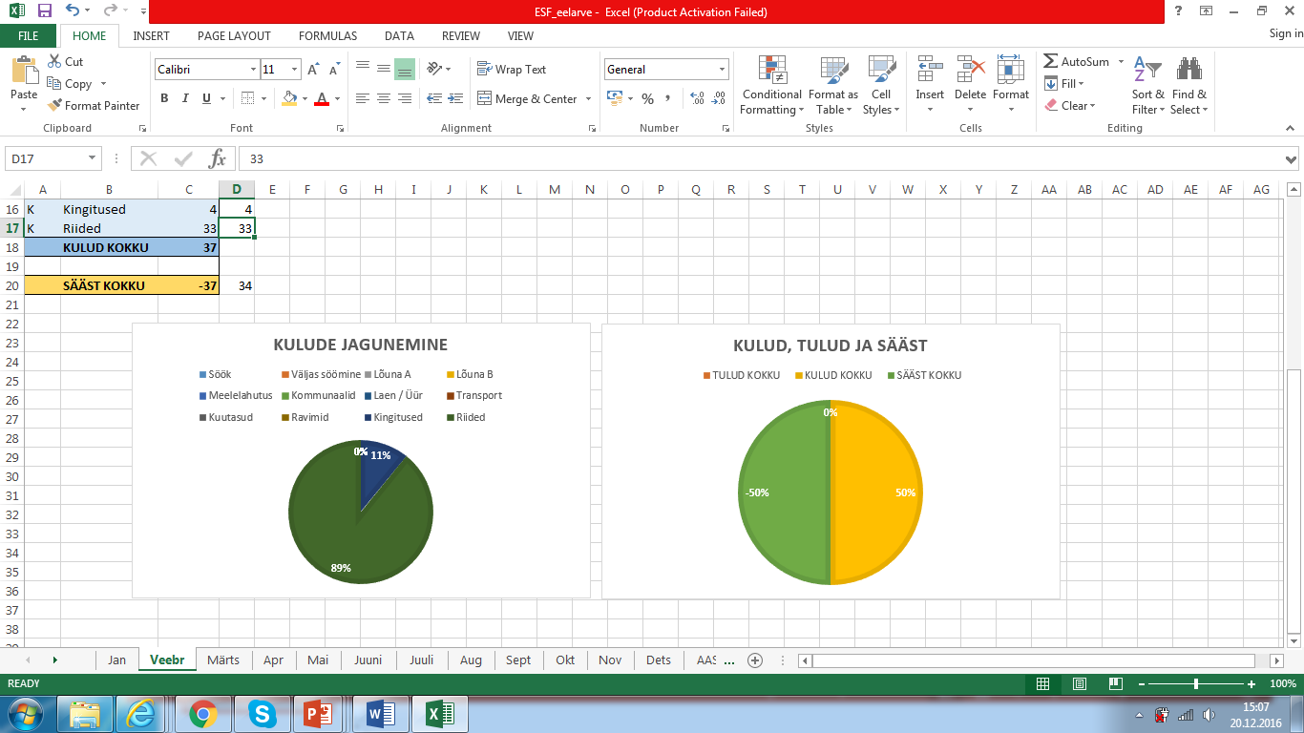

 |  |  |  |  |  |  |  |  |  | bhcsxb

 |  |  |  |  |  |  |  |  |  | ..n

 |  |  |  |  |  |  |  |  |  |  |  | k

m m b

